Solicitud gráfica
 | Área: | Ciencias Naturales |  |  | Fecha:
 | Grado: | 10
 | Título del tema: | El átomo y el sistema periódico |  |  | ¿Cuaderno de estudio o recurso? | Recurso
 | Editor: | Lyz Marcela Bernal |  |  | Motor del recurso | F6

 | Código guión o recurso: | CN_10_10_REC10 | ← Para determinar este código, visite la hoja de Ayuda
 |  |  |  |  | ESPECIFICACIÓN DE ARCHIVOS A ENTREGAR
Núm. | Archivo Shutterstock o ruta en web | Imagen para: | Tipo | Ubicación de la imagen en el recurso F6 | Nombre imagen SMALL | Tamaño imagen SMALL | Nombre imagen ZOOM | Tamaño imagen ZOOM | Descripción | Observaciones
IMG01 | 332082557 | Recurso F6 | Fotografía | Inicio | CN_10_10_REC10_IMG01.jpg | 350 x 230 px |  |  | 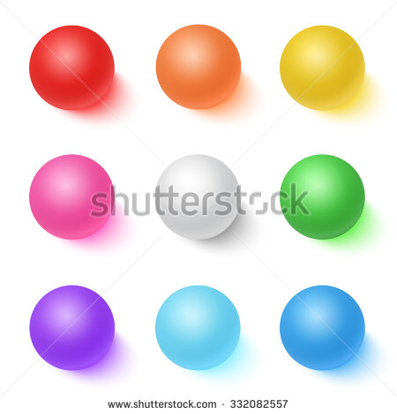
IMG02 | 54357052 | Recurso F6 | Fotografía | Inicio | CN_10_10_REC10_IMG02.jpg | 350 x 230 px
IMG03 | 119462545 | Recurso F6 | Fotografía | Contenido | CN_10_10_REC10_IMG03n.jpg | 320 x 480 px | CN_10_10_REC10_IMG03a.jpg | 800 x 458 px | 
IMG04 | 207301621 | Recurso F6 | Fotografía | Contenido | CN_10_10_REC10_IMG04n.jpg | 320 x 480 px | CN_10_10_REC10_IMG04a.jpg | 800 x 458 px | 
IMG05 | 342967877 | Recurso F6 | Fotografía | Contenido | CN_10_10_REC10_IMG05n.jpg | 320 x 480 px | CN_10_10_REC10_IMG05a.jpg | 800 x 458 px | 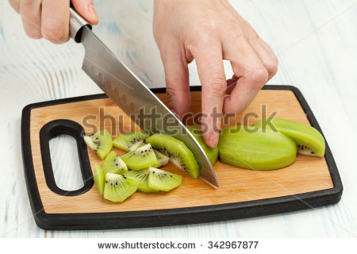
IMG06 | 169060148 | Recurso F6 | Fotografía | Contenido | CN_10_10_REC10_IMG06n.jpg | 320 x 480 px | CN_10_10_REC10_IMG06a.jpg | 800 x 458 px | 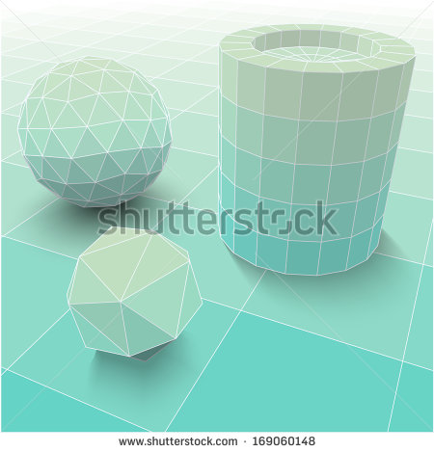
IMG07 | 337516901 | Recurso F6 | Fotografía | Contenido | CN_10_10_REC10_IMG07n.jpg | 320 x 480 px | CN_10_10_REC10_IMG07a.jpg | 800 x 458 px
IMG08 | 95764324 | Recurso F6 | Fotografía | Contenido | CN_10_10_REC10_IMG08n.jpg | 320 x 480 px | CN_10_10_REC10_IMG08a.jpg | 800 x 458 px | 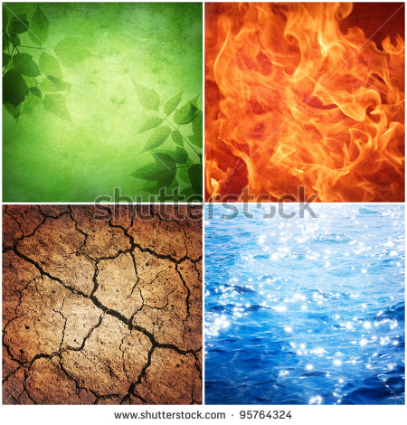
IMG09 | 274613045 | Recurso F6 | Fotografía | Contenido | CN_10_10_REC10_IMG09n.jpg | 320 x 480 px | CN_10_10_REC10_IMG09a.jpg | 800 x 458 px
IMG10 | 271210640 | Recurso F6 | Fotografía | Contenido | CN_10_10_REC10_IMG10n.jpg | 320 x 480 px | CN_10_10_REC10_IMG10a.jpg | 800 x 458 px | 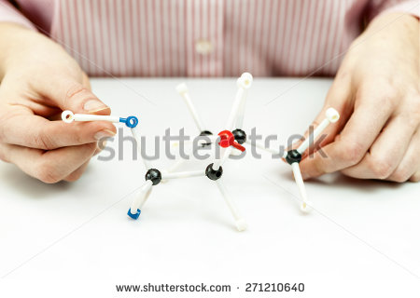
IMG11 | 152679923 | Recurso F6 | Fotografía | Contenido | CN_10_10_REC10_IMG11n.jpg | 320 x 480 px | CN_10_10_REC10_IMG11a.jpg | 800 x 458 px | 
IMG12 | Ver descripción y observaciones | Recurso F6 | Ilustración | Contenido | CN_10_10_REC10_IMG12n.jpg | 320 x 480 px | CN_10_10_REC10_IMG12a.jpg | 800 x 458 px |  | Realizar ilustración igual a la imagen guia.
IMG13 | Ver descripción y observaciones | Recurso F6 | Ilustración | Contenido | CN_10_10_REC10_IMG13n.jpg | 320 x 480 px | CN_10_10_REC10_IMG13a.jpg | 800 x 458 px |  | Realizar ilustración igual a la imagen guia.
IMG14 | Ver descripción y observaciones | Recurso F6 | Ilustración | Contenido | CN_10_10_REC10_IMG14n.jpg | 320 x 480 px | CN_10_10_REC10_IMG14a.jpg | 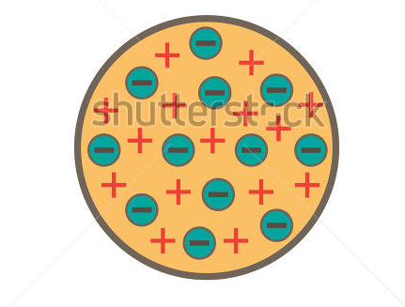 800 x 458 px |  | Realizar adaptación (quitar título) de shutherstock 154448771 igual a la imagen guia.
IMG15 | 339833945 | Recurso F6 | Fotografía | Contenido | CN_10_10_REC10_IMG15n.jpg | 320 x 480 px | CN_10_10_REC10_IMG15a.jpg | 800 x 458 px | 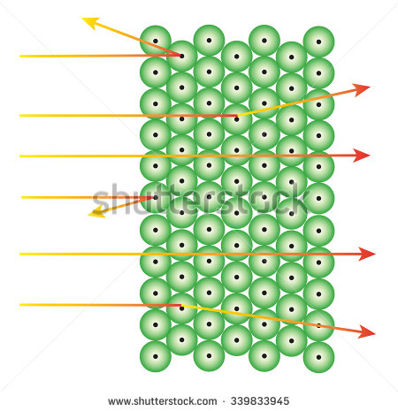
IMG16 | Ver descripción y observaciones | Recurso F6 | Ilustración | Contenido | CN_10_10_REC10_IMG16n.jpg | 320 x 480 px | CN_10_10_REC10_IMG16a.jpg | 800 x 458 px | 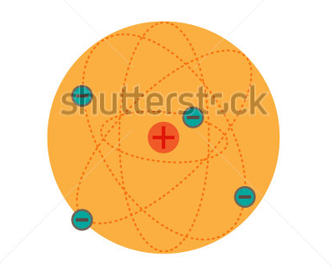 | Realizar adaptación (quitar título) de shutherstock 154448792 igual a la imagen guia.

